Screen Layout
Screen layout

Screen ID | SCR-DS-ALLO_RETR |  | Screen Name | Quản lý cấp phát và thu hồi tài sản

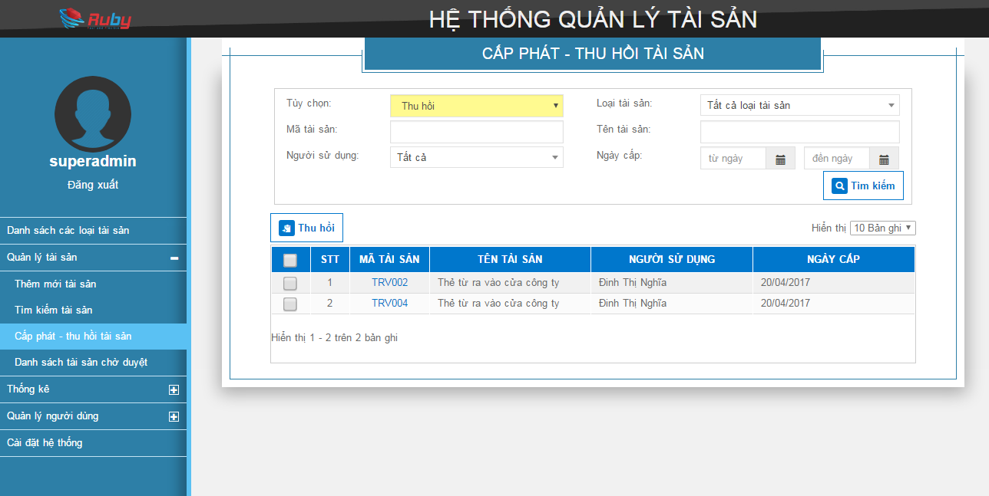

LT01

L01
I01
L02
I02
L03
L04
I03
I04
L05
I05
L06
I07
I08

B01
B02

I09

R01
R02
R03
R04
R05
R06

 |  | Pop up thu hồi tài sản

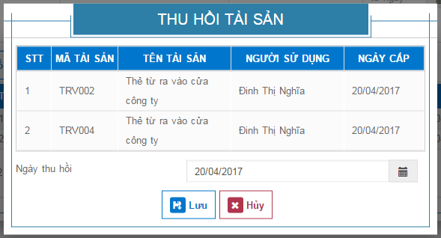
LT02

L07
I10

B03
B04

Sheet1
LT01
 |  |  | Quản lý cấp phát thu hồi thiết bị

L01
Thu hồi
I01
L02
I02
Tùy chọn |  |  |  |  | Mã thiết bị
L03
I03
L04
I04
Tên thiết bị |  |  |  |  | Loại thiết bị
L05
I05
L06
I06
I07
Người sử dụng |  |  |  |  | Ngày cấp từ |  | tới
L07
B01
Tìm kiếm
Thu hồi
Bảng danh sách thiết bị chưa thu hồi
B02

STT | Mã thiết bị |  |  | Tên thiết bị |  | Người sử dụng |  | Ngày cấp
1
2
3
….
9
10

<<
<
1
2
3
4
5
6
7
8
9
10
>
>>
Phần phân trang hiển thị khi có nhiều hơn 1

LT01
 |  |  | Quản lý cấp phát thu hồi thiết bị

L01
Cấp phát
I01
L02
I02
Tùy chọn |  |  |  |  | Mã thiết bị
L03
I03
L04
I04
Tên thiết bị |  |  |  |  | Loại thiết bị
L05
I05
Trạng thái
Tìm kiếm
Cấp phát
B01
B02

I060
R01
I07
R02
R03
 |  | STT | Mã thiết bị |  | Tên thiết bị
 |  | 1
 |  | 2
 |  | 3
 |  | …
 |  | 9
 |  | 10

<<
<
1
2
3
4
5
6
7
8
9
10
>
>>

